상품제안서
갤러리 유디스크 3.0 USB메모리(16~128G) | 상품코드: S39324

 |  |  |  |  |  |  | 02-713-8555 | www.synergygift.co.kr
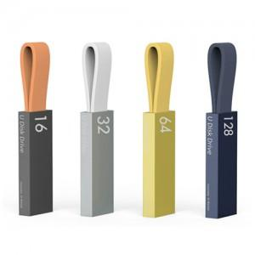

【상세/제작정보】 | <p><span style="font-size: 18.6667px;">※ 싸바리박스 +600원 추가(부가세별도)</span></p>

【인쇄/포장옵션】 | 레이저, 풀칼라 / 포장지포장

【공급단가】 | 수량 | 100~ | 300~ | 500~ | 1,000~ | 3,000~
*VAT별도 | 16G | 8,970원 | 8,760원 | 8,400원 | 8,180원 | 7,970원
 | 32G | 13,120원 | 12,810원 | 12,280원 | 11,970원 | 11,650원
 | 64G | 15,560원 | 15,190원 | 14,570원 | 14,190원 | 13,820원
 | 128G | 31,700원 | 30,940원 | 29,670원 | 28,910원 | 28,150원

【상품 URL】 | https://www.synergygift.co.kr:443/src/goods_detail.php?gdno=39324

